Содержание
Соединяем людей, города и энергию

Программа по выбору расходомеров ПРЭМ для УУТЭ и УУХВ

Рекомендации по выбору типоразмера и класса расходомера:
При определении требуемого DN и класса ПРЭМ следует руководствоваться:
– динамическим диапазоном расхода в трубопроводе.
– допустимой величиной гидравлических потерь.
Если измеряемый диапазон попадает в диапазоны измерений ПРЭМ с разными DN, то целесообразно выбирать расходомер с меньшим DN.
Обычно выбирается расходомер таким образом, чтобы диапазон скоростей потока находился в диапазоне 1…3 м/с.
Уменьшение DN позволяет повысить точность измерений и уменьшить количество осадков, выпадающих на электродах при большей скорости потока.
Недостатками являются возрастание длины монтажной конструкции за счет применения конфузора/диффузора и увеличение гидравлических потерь.
Программа вычисляет динамический диапазон расходов в трубопроводах, гидравлические потери1) на сужении/расширении и на основании полученных данных выбирает DN и класс ПРЭМ. Предлагается 3 метода подбора DN в зависимости от стоимости приборов в диапазоне скоростей на участках от 1 до 3 м/с: Экономный; Оптимальный; Затратный
Исходные данные для расчетов:
● Тепловая нагрузка, Гкал/ч;
● Температурный график;
● Допустимые потери падения давления на ПРЭМ и переходах, м.в.ст;
● DN трубопровода, мм;
● Рабочее давление в трубопроводе, кгс/см2.
● Расход, т/ч (м3/ч)
Примечания:
1) Гидравлические потери на сужении/расширении и прямых участках рассчитывается исходя из длины прямых участков 2DN до и после расходомера и применении стандартных переходов по ГОСТ 17378, если DN трубопровода больше, чем DN расходомера.

Для упрощения процесса выбора предлагается ряд типовых схем тепловодопотребления:

Схема №1

Однотрубная система теплоснабжения / Холодное водоснабжение (ХВС)

К ПОДБОРУ

Схема №2

Двухтрубная система теплоснабжения с зависимым присоединением систем отопления и вентиляции

К ПОДБОРУ

Схема №3

Двухтрубная открытая система теплоснабжения с зависимым присоединением систем отопления и вентиляции и отсутствием линии рециркуляции в системе ГВС

Вариант 1:

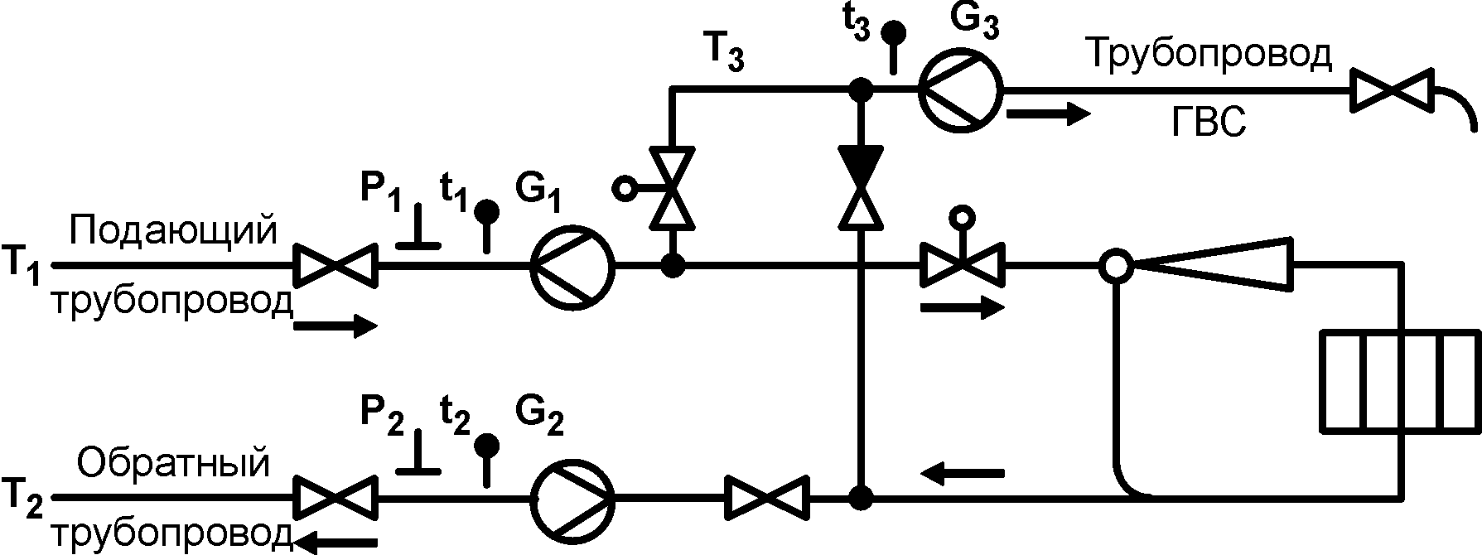

К ПОДБОРУ

Вариант 2:

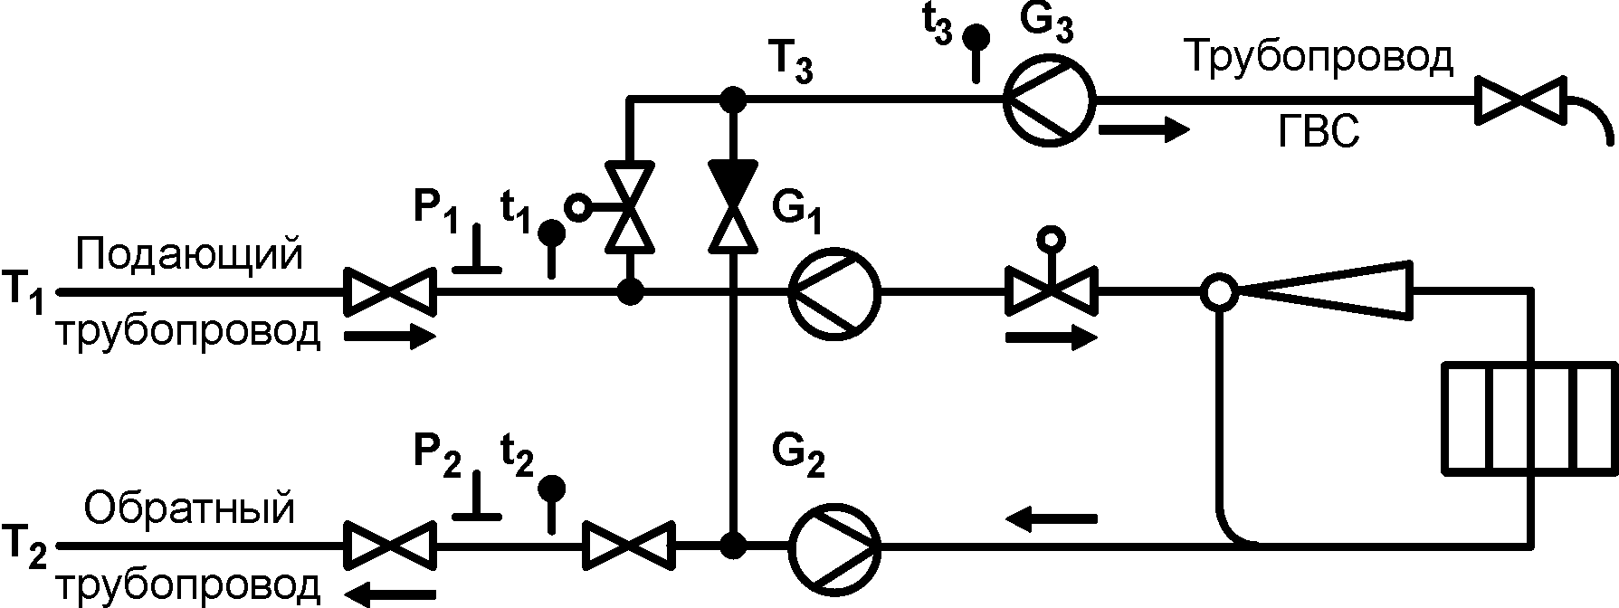

К ПОДБОРУ

Схема №4

Двухтрубная открытая система теплоснабжения с зависимым присоединением систем отопления и вентиляции и линией рециркуляции в системе ГВС

Вариант 1:

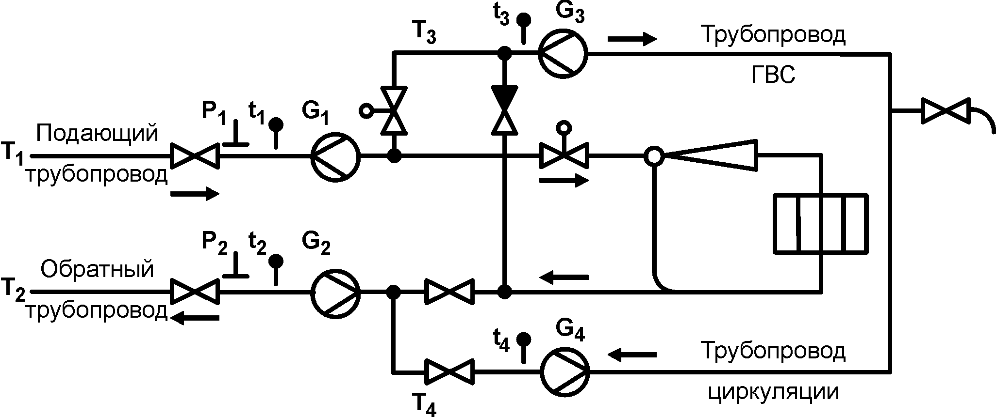

К ПОДБОРУ

Вариант 2:

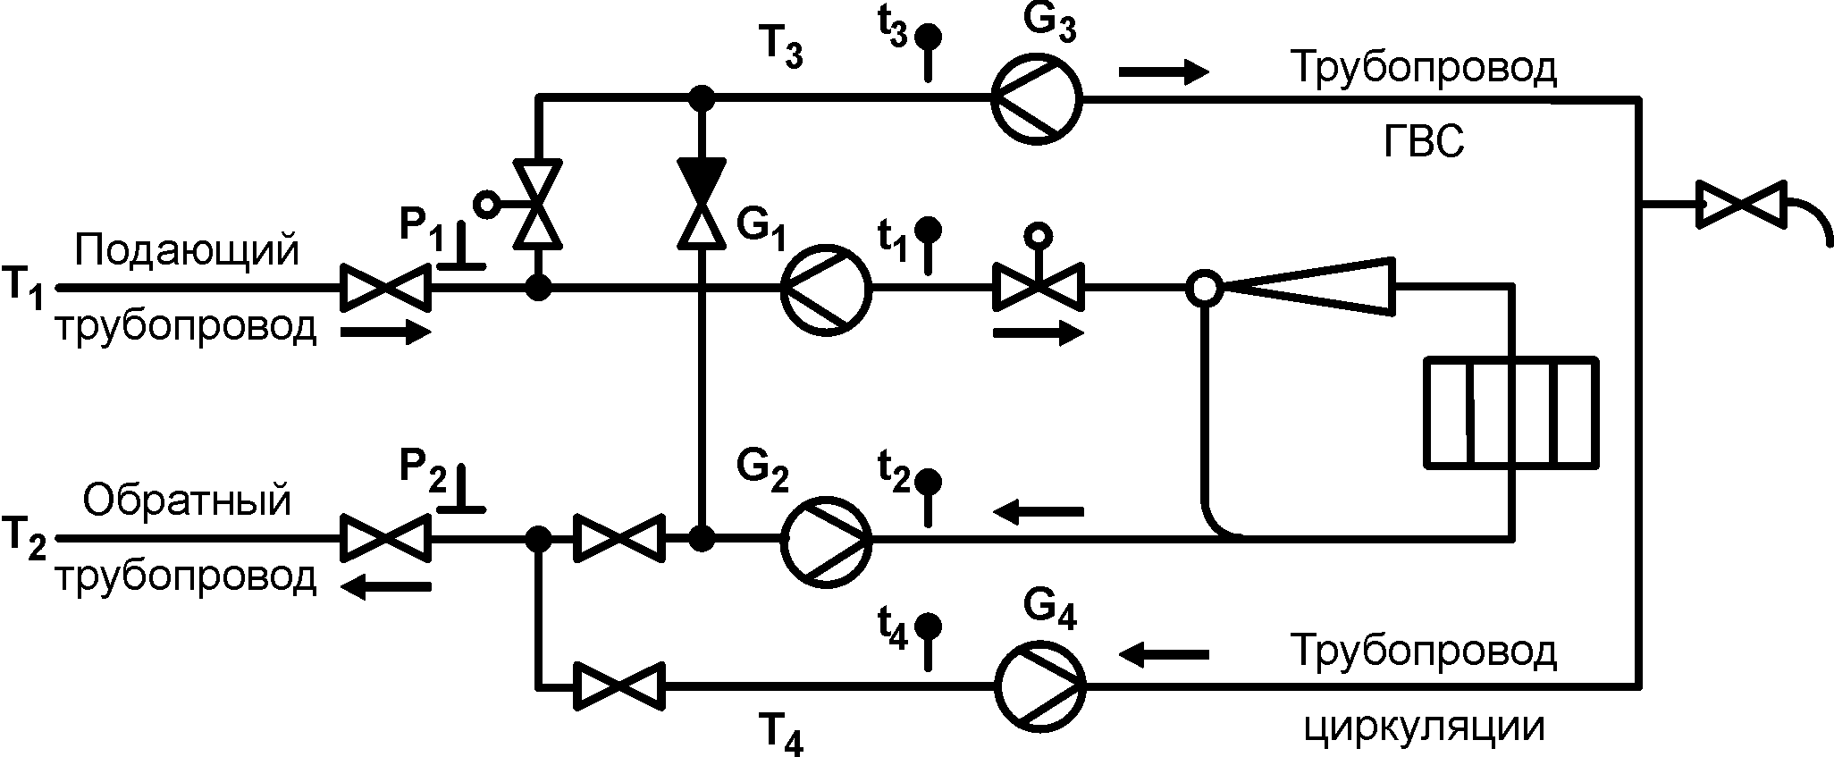

К ПОДБОРУ

Схема №5

Четырёхтрубная система теплоснабжения с зависимым присоединением систем отопления и вентиляции и линией рециркуляции в системе ГВС

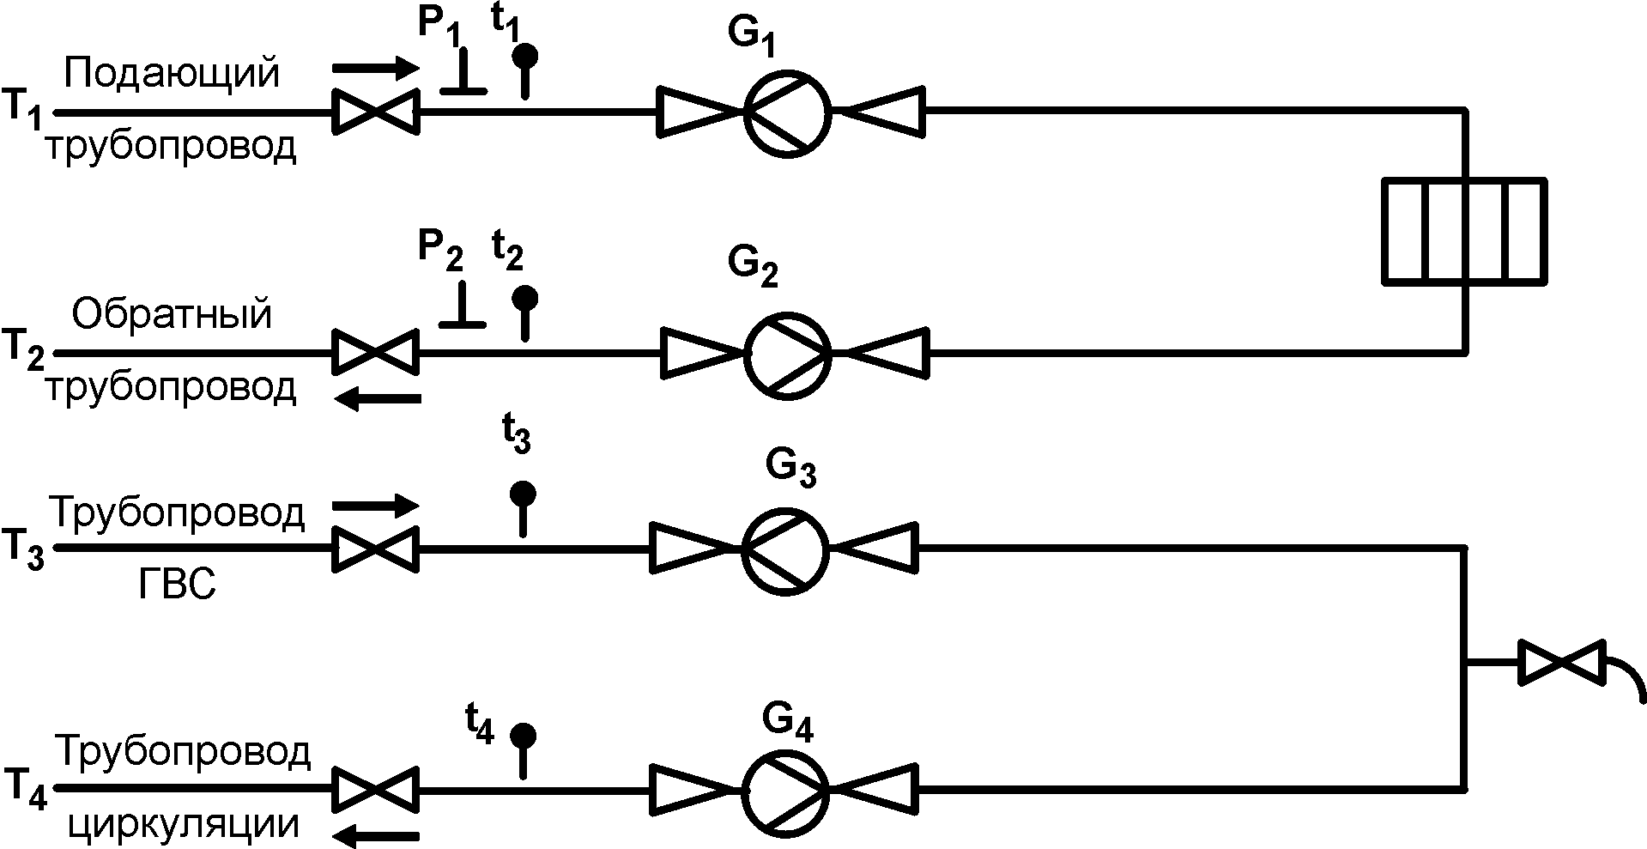

К ПОДБОРУ

Схема №6

Трёхтрубная система теплоснабжения с зависимым присоединением систем отопления и вентиляции и отсутствием линии рециркуляции в системе ГВС.

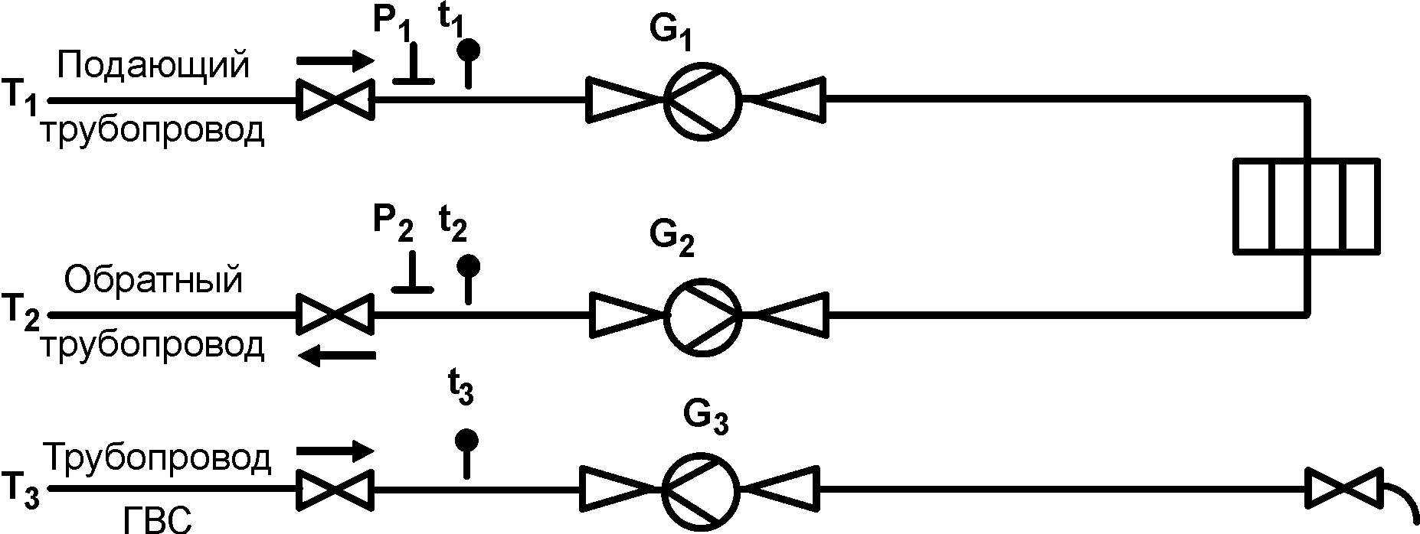

К ПОДБОРУ

ТЕХНИЧЕСКАЯ ПОДДЕРЖКА
ОФИЦИАЛЬНЫЙ САЙТ ТЕПЛОКОМ

Схема 1
Выбор расходомеров ПРЭМ на узле учета тепловой энергии (УУТЭ) или холодной воды (УУХВ)
К выбору схем
по адресу:

ПРЭМ-25-D-Cэндвич
Тр1 DN65

Метод подбора | Экономный

Исходные данные
Способ подбора | По расходу, М3/Ч
Тепловая нагрузка, Гкал/ч | 2
Расчетный максимальный расход, т/ч (м3/ч) | 5
Расчетный минимальный расход, т/ч (м3/ч) | 1
Температура | 7
Допустимые потери, м.в.ст | 1
DN трубопровода, мм | 65
Рабочее давление, кгс/см2 | 5

Справочные данные
Выбранный расходомер и характеристики | ПРЭМ-25-D-Cэндвич
- Максимальный расход Qmax, м3/ч | 18
- Переходный расход Qt1, м3/ч | 0.18
- Переходный расход Qt2, м3/ч | 0.12

Расчётные данные
Расход максимальный, т/ч | 4.95
Расход минимальный, т/ч | 0.99

Температура, град С | 7.00
Плотность воды, кг/м3 | 1009.16
Объемный расход максимальный, м3/ч | 5.00
Объемный расход минимальный, м3/ч | 1.00

Скорость в трубопроводе, м/с | 0.42
Скорость на измерительном участке, м/с | 2.83
Потеря давления на сужении/расширении, м.в.ст | 0.224

Схема 2
Выбор расходомеров ПРЭМ на узле учета тепловой энергии (УУТЭ)
К выбору схем
по адресу:

ПРЭМ-40-D-Сэндвич
ПРЭМ-40-D-Cэндвич
Тр1 DN50
Тр2 DN50

Метод подбора | Экономный

Исходные данные
 | Отопление
Тепловая нагрузка, Гкал/ч | 0.5
Температурный график | 115/70
Допустимые потери, м.в.ст | 0.5 | 0.5
DN трубопровода, мм | 50 | 50
Рабочее давление, кгс/см2 | 7 | 5

Справочные данные
Выбранный расходомер и характеристики | ПРЭМ-40-D-Сэндвич | ПРЭМ-40-D-Cэндвич
- Максимальный расход Qmax, м3/ч | 45 | 45
- Переходный расход Qt1, м3/ч | 0.45 | 0.45
- Переходный расход Qt2, м3/ч | 0.3 | 0.3

Расчётные данные
Расход максимальный, т/ч | 11.1111 | 11.1111
Расход минимальный, т/ч | 5.5556 | 5.5556

Температура, град С | 115.0 | 70.0
Плотность воды, кг/м3 | 947.34 | 977.95
Объемный расход максимальный, м3/ч | 11.73 | 11.36
Объемный расход минимальный, м3/ч | 5.86 | 5.68

Скорость в трубопроводе, м/с | 1.66 | 1.61
Скорость на измерительном участке, м/с | 2.59 | 2.51
Потеря давления на сужении/расширении, м.в.ст | 0.08 | 0.08

Схема 3_вариант 1
Выбор расходомеров ПРЭМ на узле учета тепловой энергии (УУТЭ)
К выбору схем
по адресу:

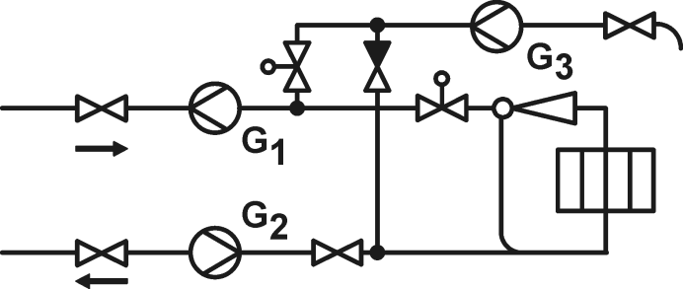
ПРЭМ-32-D-Cэндвич
ПРЭМ-32-D-Cэндвич
Тр1 DN50
Тр2 DN50
ПРЭМ-20-D-Cэндвич
Тр3 DN40

Метод подбора |  | Экономный

Исходные данные
 | Отопление+вентиляция |  | ГВС
Тепловая нагрузка, Гкал/ч | 0.2 |  | 0.2
Температурный график | 150/70 |  | 70
Допустимые потери, м.в.ст | 0.5 | 0.5 | 0.5
DN трубопровода, мм | 50 | 50 | 40
Рабочее давление, кгс/см2 | 7 | 5 | 4

Справочные данные
Выбранный расходомер и характеристики | ПРЭМ-32-D-Cэндвич | ПРЭМ-32-D-Cэндвич | ПРЭМ-20-D-Cэндвич
- Максимальный расход Qmax, м3/ч | 30 | 30 | 12
- Переходный расход Qt1, м3/ч | 0.3 | 0.3 | 0.12
- Переходный расход Qt2, м3/ч | 0.2 | 0.2 | 0.08

Расчётные данные
Расход максимальный, т/ч | 5.58 | 5.58 | 3.08
Расход минимальный, т/ч | 1.37 | 1.37 | 0.12

Температура, град С | 150.0 | 70.0 | 70.0
Плотность воды, кг/м3 | 917.13 | 977.95 | 977.91
Объемный расход максимальный, м3/ч | 6.08 | 5.70 | 3.15
Объемный расход минимальный, м3/ч | 1.50 | 1.40 | 0.13

Скорость в трубопроводе, м/с | 0.86 | 0.81 | 0.70
Скорость на измерительном участке, м/с | 2.10 | 1.97 | 2.78
Потеря давления на сужении/расширении, м.в.ст | 0.09 | 0.08 | 0.39

Схема 3_вариант 2
Выбор расходомеров ПРЭМ на узле учета тепловой энергии (УУТЭ)
К выбору схем
по адресу:

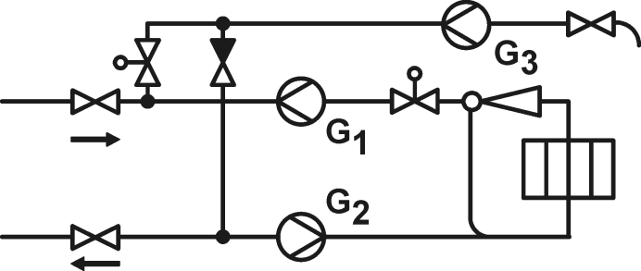
ПРЭМ-150-D-Фланец
ПРЭМ-150-D-Фланец
Тр1 DN300
Тр2 DN300
ПРЭМ-32-D-Cэндвич
Тр3 DN40

Метод подбора |  | Экономный

Исходные данные
 | Отопление+вентиляция |  | ГВС
Тепловая нагрузка, Гкал/ч | 5 |  | 0.3
Температурный график | 115/70 |  | 60
Допустимые потери, м.в.ст | 0.5 | 0.5 | 0.5
DN трубопровода, мм | 300 | 300 | 40
Рабочее давление, кгс/см2 | 7 | 5 | 10

Справочные данные
Выбранный расходомер и характеристики | ПРЭМ-150-D-Фланец | ПРЭМ-150-D-Фланец | ПРЭМ-32-D-Cэндвич
- Максимальный расход Qmax, м3/ч | 630 | 630 | 30
- Переходный расход Qt1, м3/ч | 6.3 | 6.3 | 0.3
- Переходный расход Qt2, м3/ч | 4.2 | 4.2 | 0.2

Расчётные данные
Расход максимальный, т/ч | 111.1111 | 111.1111 | 5.4545
Расход минимальный, т/ч | 55.5556 | 55.5556 | 0.2182

Температура, град С | 115.0 | 70.0 | 60.0
Плотность воды, кг/м3 | 947.3582 | 978.3849 | 984.3969
Объемный расход максимальный, м3/ч | 117.2852 | 113.5659 | 5.5410
Объемный расход минимальный, м3/ч | 58.6426 | 56.7829 | 0.2216

Скорость в трубопроводе, м/с | 0.46 | 0.45 | 1.22
Скорость на измерительном участке, м/с | 1.84 | 1.79 | 1.91
Потеря давления на сужении/расширении, м.в.ст | 0.18 | 0.17 | 0.05

Схема 4_вариант 1
Выбор расходомеров ПРЭМ на узле учета тепловой энергии (УУТЭ)
К выбору схем
по адресу:

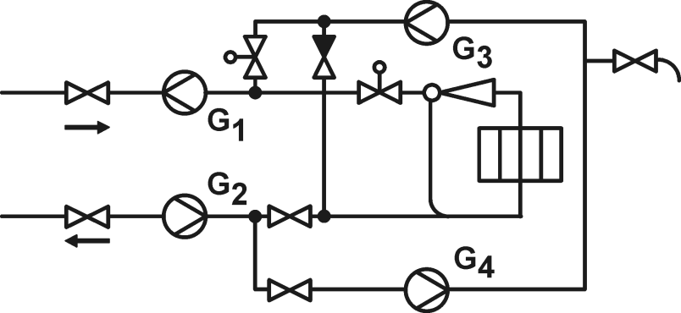
Тр1 DN80
Тр2 DN80
ПРЭМ-50-D-Cэндвич
ПРЭМ-50-D-Cэндвич
ПРЭМ-40-D-Cэндвич
ПРЭМ-32-D-Cэндвич
Тр3 DN65
Тр4 DN50

Метод подбора |  |  | Экономный

Исходные данные
 | Отопление+вентиляция |  |  | ГВС
Тепловая нагрузка, Гкал/ч | 0.5 |  |  | 0.8
Температурный график | 130/70 |  |  | 75/60
Допустимые потери, м.в.ст | 0.5 | 0.5 |  | 0.5 | 0.5
DN трубопровода, мм | 80 | 80 |  | 65 | 50
Рабочее давление, кгс/см2 | 7 | 5 |  | 7 | 5

Справочные данные
Выбранный расходомер и характеристики | ПРЭМ-50-D-Cэндвич | ПРЭМ-50-D-Cэндвич |  | ПРЭМ-40-D-Cэндвич | ПРЭМ-32-D-Cэндвич
- Максимальный расход Qmax, м3/ч | 72 | 72 |  | 45 | 30
- Переходный расход Qt1, м3/ч | 0.72 | 0.72 |  | 0.45 | 0.3
- Переходный расход Qt2, м3/ч | 0.48 | 0.48 |  | 0.3 | 0.2

Расчётные данные
Расход максимальный, т/ч | 19.7619 | 19.7619 |  | 11.4286 | 8.0000
Расход минимальный, т/ч | 9.8810 | 9.8810 |  | 0.4571 | 0.3200

Температура, град С | 130.0 | 70.0 |  | 75.0 | 60.0
Плотность воды, кг/м3 | 935.0736 | 978.3849 |  | 975.4331 | 983.3801
Объемный расход максимальный, м3/ч | 21.1341 | 20.1985 |  | 11.7164 | 8.1352
Объемный расход минимальный, м3/ч | 10.5670 | 10.0992 |  | 0.4687 | 0.3254

Скорость в трубопроводе, м/с | 1.17 | 1.12 |  | 0.98 | 1.15
Скорость на измерительном участке, м/с | 2.99 | 2.86 |  | 2.59 | 2.81
Потеря давления на сужении/расширении, м.в.ст | 0.17 | 0.16 |  | 0.13 | 0.17

Схема 4_вариант 2
Выбор расходомеров ПРЭМ на узле учета тепловой энергии (УУТЭ)
К выбору схем
по адресу:

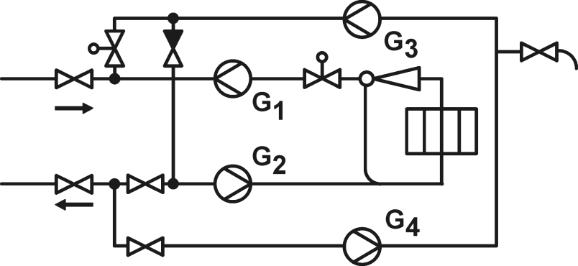
Тр1 DN80
Тр2 DN80
ПРЭМ-40-D-Cэндвич
ПРЭМ-32-D-Cэндвич
ПРЭМ-20-D-Cэндвич
ПРЭМ-20-D-Cэндвич
Тр3 DN50
Тр4 DN50

Метод подбора |  |  | Экономный

Исходные данные
 | Отопление+вентиляция |  |  | ГВС
Тепловая нагрузка, Гкал/ч | 0.5 |  |  | 0.2
Температурный график | 130/70 |  |  | 75/60
Допустимые потери, м.в.ст | 0.5 | 0.5 |  | 0.5 | 0.5
DN трубопровода, мм | 80 | 80 |  | 50 | 50
Рабочее давление, кгс/см2 | 7 | 5 |  | 7 | 5

Справочные данные
Выбранный расходомер и характеристики | ПРЭМ-40-D-Cэндвич | ПРЭМ-32-D-Cэндвич |  | ПРЭМ-20-D-Cэндвич | ПРЭМ-20-D-Cэндвич
- Максимальный расход Qmax, м3/ч | 45 | 30 |  | 12 | 12
- Переходный расход Qt1, м3/ч | 0.45 | 0.3 |  | 0.12 | 0.12
- Переходный расход Qt2, м3/ч | 0.3 | 0.2 |  | 0.08 | 0.08

Расчётные данные
Расход максимальный, т/ч | 8.3333 | 8.3333 |  | 2.8571 | 2.0000
Расход минимальный, т/ч | 4.1667 | 4.1667 |  | 0.1143 | 0.0800

Температура, град С | 130.0 | 70.0 |  | 75.0 | 60.0
Плотность воды, кг/м3 | 935.0736 | 978.3849 |  | 975.4331 | 983.3801
Объемный расход максимальный, м3/ч | 8.9120 | 8.5174 |  | 2.9291 | 2.0338
Объемный расход минимальный, м3/ч | 4.4560 | 4.2587 |  | 0.1172 | 0.0814

Скорость в трубопроводе, м/с | 0.49 | 0.47 |  | 0.41 | 0.29
Скорость на измерительном участке, м/с | 1.97 | 2.94 |  | 2.59 | 1.80
Потеря давления на сужении/расширении, м.в.ст | 0.12 | 0.25 |  | 0.35 | 0.17

Схема 5
Выбор расходомеров ПРЭМ на узле учета тепловой энергии (УУТЭ)
К выбору схем
по адресу:

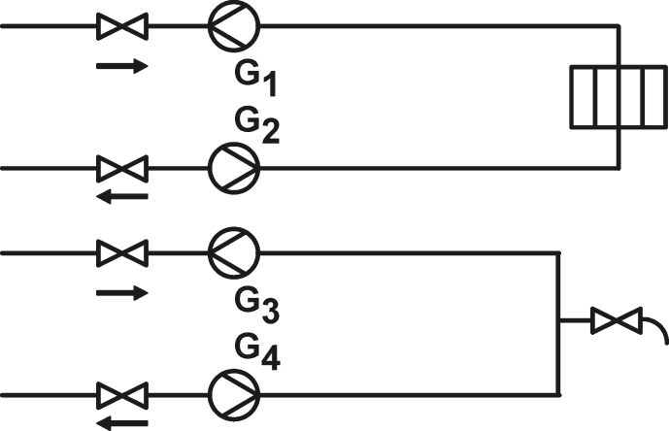
Tр1 DN50
Тр2 DN50
ПРЭМ-40-D-Cэндвич
ПРЭМ-40-D-Cэндвич
ПРЭМ-15-D-Cэндвич
ПРЭМ-15-D-Cэндвич
Тр3 DN40
Тр4 DN25

Метод подбора |  |  | Экономный

Исходные данные
 | Отопление+вентиляция |  |  | ГВС
Тепловая нагрузка, Гкал/ч | 0.29 |  |  | 0.0546
Температурный график | 95/70 |  |  | 60/50
Допустимые потери, м.в.ст | 0.5 | 0.5 |  | 0.5 | 0.5
DN трубопровода, мм | 50 | 50 |  | 40 | 25
Рабочее давление, кгс/см2 | 7 | 5 |  | 7 | 5

Справочные данные
Выбранный расходомер и характеристики | ПРЭМ-40-D-Cэндвич | ПРЭМ-40-D-Cэндвич |  | ПРЭМ-15-D-Cэндвич | ПРЭМ-15-D-Cэндвич
- Максимальный расход Qmax, м3/ч | 45 | 45 |  | 6 | 6
- Переходный расход Qt1, м3/ч | 0.45 | 0.45 |  | 0.06 | 0.06
- Переходный расход Qt2, м3/ч | 0.3 | 0.3 |  | 0.04 | 0.04

Расчётные данные
Расход максимальный, т/ч | 11.6000 | 11.6000 |  | 0.9927 | 0.9100
Расход минимальный, т/ч | 5.8000 | 5.8000 |  | 0.0397 | 0.0364

Температура, град С | 95.0 | 70.0 |  | 60.0 | 50.0
Плотность воды, кг/м3 | 962.2404 | 978.3849 |  | 984.2556 | 988.2166
Объемный расход максимальный, м3/ч | 12.0552 | 11.8563 |  | 1.0086 | 0.9209
Объемный расход минимальный, м3/ч | 6.0276 | 5.9281 |  | 0.0403 | 0.0368

Скорость в трубопроводе, м/с | 1.71 | 1.68 |  | 0.22 | 0.52
Скорость на измерительном участке, м/с | 2.66 | 2.62 |  | 1.59 | 1.45
Потеря давления на сужении/расширении, м.в.ст | 0.09 | 0.09 |  | 0.09 | 0.06

Схема 6
Выбор расходомеров ПРЭМ на узле учета тепловой энергии (УУТЭ)
К выбору схем
по адресу:

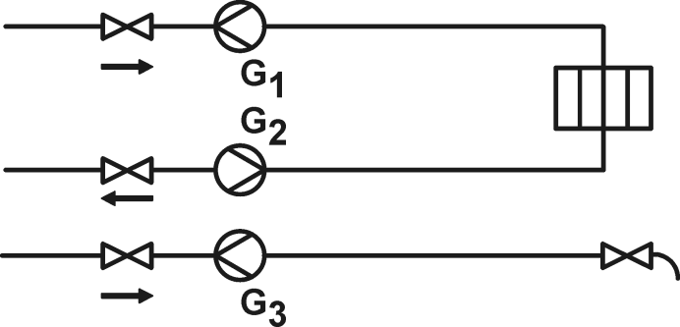
ПРЭМ-32-D-Cэндвич
ПРЭМ-32-D-Cэндвич
Тр1 DN50
Тр2 DN50
ПРЭМ-20-D-Cэндвич
Тр3 DN50

Метод подбора |  | Экономный

Исходные данные
 | Отопление+вентиляция |  | ГВС
Тепловая нагрузка, Гкал/ч | 0.5 |  | 0.2
Температурный график | 150/70 |  | 75
Допустимые потери, м.в.ст | 0.5 | 0.5 | 0.5
DN трубопровода, мм | 50 | 50 | 50
Рабочее давление, кгс/см2 | 7 | 5 | 5

Справочные данные
Выбранный расходомер и характеристики | ПРЭМ-32-D-Cэндвич | ПРЭМ-32-D-Cэндвич | ПРЭМ-20-D-Cэндвич
- Максимальный расход Qmax, м3/ч | 30 | 30 | 12
- Переходный расход Qt1, м3/ч | 0.3 | 0.3 | 0.12
- Переходный расход Qt2, м3/ч | 0.2 | 0.2 | 0.08

Расчётные данные
Расход максимальный, т/ч | 6.2500 | 6.2500 | 2.8571
Расход минимальный, т/ч | 3.1250 | 3.1250 | 0.1143

Температура, град С | 150.0 | 70.0 | 75.0
Плотность воды, кг/м3 | 917.1735 | 978.3849 | 975.3458
Объемный расход максимальный, м3/ч | 6.8144 | 6.3881 | 2.9294
Объемный расход минимальный, м3/ч | 3.4072 | 3.1940 | 0.1172

Скорость в трубопроводе, м/с | 0.96 | 0.90 | 0.41
Скорость на измерительном участке, м/с | 2.35 | 2.21 | 2.59
Потеря давления на сужении/расширении, м.в.ст | 0.12 | 0.10 | 0.35

